7月
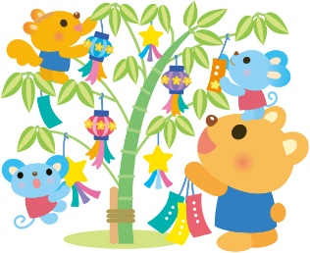
2026 |  |  |  | 年 |  | 7 |  | 月 |  |  | 城東つどいの広場だより

 |  |  |  |  |  |  |  |  |  |  |  |  |  | 城東区中央3-5-38 TEL 06-6931-4882 FAX 06-6931-4880
利用時間 |  |  |  | 午前の部 |  |  | 9:30～12:00
 |  |  |  | 午後の部 |  |  | 13:00～17:00

 | 日 |  |  |  | 月 |  |  |  | 火 |  |  | 水 |  |  |  |  | 木 |  |  | 金 |  | 土
 |  |  |  |  |  |  |  |  |  |  |  | 1 |  |  |  |  | 2 |  |  | 3 |  | 4
 |  |  |  |  |  |  |  |  |  |  |  |  | 要予約
赤ちゃん用バスタオル 引換券持参して下さい
 |  |  |  |  |  |  |  |  |  |  |  | ブックスタート

 |  |  |  |  |  |  |  |  |  |  |  | 10:30～11:00
 |  |  |  |  |  |  |  |  |  |  |  | だっこで絵本

 |  |  |  |  |  |  |  |  |  |  |  | 11:00～11:35
 | 5 |  |  |  | 6 |  |  |  | 7 |  |  | 8 |  |  |  |  | 9 |  |  | 10 |  | 11
 |  |  |  |  |  |  |  |  |  |  |  |  |  |  |  |  |  |  |  |  | 要予約
⓵ 0歳児対象10：00～10：30 ⓶ 1歳児以上10：30～11：00 2部制で行います
 |  |  |  |  |  |  |  |  |  |  |  |  |  |  |  |  |  |  |  | リトミック
 |  |  |  |  | 休館日
 |  |  |  |  |  |  |  |  |  |  |  |  |  |  |  |  |  |  |  | ①10:00～10:30 ②10:30～11:00

通常のご利用可能です
3ヶ月～12ヶ月の 赤ちゃん対象 バスタオル持参
当日、どなたでもご利用可能です
 | 12 |  |  |  | 13 |  |  |  | 14 |  |  | 15 |  |  |  |  | 16 |  |  | 17 |  | 18
 |  |  |  |  |  |  |  |  |  | 要予約 |  |  |  |  |  |  |  |  |  |  | 予約優先
 |  |  |  |  |  |  |  |  | 親子ヨガ |  |  |  |  |  |  |  |  |  |  | 子育て相談
 |  |  |  |  | 休館日
 |  |  |  |  |  |  |  |  | 10:00～10:30 |  |  |  |  |  |  |  |  |  |  | 13:30～15:30

1歳児以上 10：00～10：20 0歳児対象 10：20～10：40 年齢に合わせて参加
 | 19 |  |  |  | 20 |  |  |  | 21 |  |  | 22 |  |  |  |  | 23 |  |  | 24 |  | 25
 |  |  |  |  |  |  |  |  |  |  |  |  |  |  |  |  |  |  |  |  |  |  | 要予約
 |  |  |  |  |  |  |  |  | 振替休館日 |  |  |  |  |  |  |  |  |  |  |  |  | 親子体操
 |  |  |  |  | 休館日
 |  |  |  |  |  |  |  |  |  |  |  |  |  |  |  |  |  |  |  |  |  | 10:00～10:40
 |  |  |  |  | 海の日

 | 26 |  |  |  | 27 |  |  |  | 28 |  |  | 29 |  |  |  |  | 30 |  |  | 31

 |  |  |  |  | 休館日

 | ※ | 通常の利用は午前・午後入替制です

 | ※ | 詳しくは、H・Pをご覧いただくか |  |  |  |  |  |  |  |  |  |  |  |  |  | 〔定例のイベント紹介〕
 |  | 城東つどいの広場までお問合せ下さい
 |  |  |  |  |  |  |  |  |  |  |  |  |  |  | ◎ | 親子ヨガ |  | （生後3ヶ月～12ヶ月の赤ちゃん対象）
 | ※ | 午前７時の時点で暴風警報発令の場合休館 |  |  |  |  |  |  |  |  |  |  |  |  |  | 赤ちゃんと一緒にストレッチします
 |  |  |  |  |  |  |  |  |  |  |  |  |  |  |  | 動きやすい服装で参加してください
 |  |  |  |  |  |  |  |  |  |  |  |  |  |  | ◎ | 親子体操 |  | （0歳児・1歳児以上の２部制）
 |  |  | 【利用者の皆様へお願い】 |  |  |  |  |  |  |  |  |  |  |  |  | 音楽に合わせて楽しく体を動かします
 |  |  |  |  |  |  |  |  |  |  |  |  |  |  | ◎ | リトミック |  | （0歳児・1歳児以上の２部制）
 | ☆ | 来館されたら利用申込書にご記入下さい |  |  |  |  |  |  |  |  |  |  |  |  |  | ピアノに合わせて自由に表現して遊びます
 | ☆ | 入館時検温と消毒をお願いします |  |  |  |  |  |  |  |  |  |  |  |  | ◎ | 子育て相談 |  |  | （臨床心理士の先生来館）
 | ☆ | マスク着用は任意とします |  |  |  |  |  |  |  |  |  |  |  |  |  | 日常のちょっとした出来事、悩み事
 | ☆ | 乗り物は大遊戯室専用です |  |  |  |  |  |  |  |  |  |  |  |  | ◎ | だっこで絵本
 | ☆ | 館内ではお子さまから目を離さないで下さい |  |  |  |  |  |  |  |  |  |  |  |  |  | 城東絵本の会の皆さんで絵本の読み聞かせ

 | ☆ | 預かり保育はしていません |  |  |  |  |  |  |  |  |  |  |  |  |  | 〔その他 特別のイベント紹介〕
 |  |  |  |  |  |  |  |  |  |  |  |  |  |  |  | すくすく赤ちゃん・ふれあい遊び・絵本展・森の教室など
 |  |  |  |  |  |  |  |  |  |  |  |  |  |  |  | 〔つどいの広場だよりH.Pをご覧ください〕
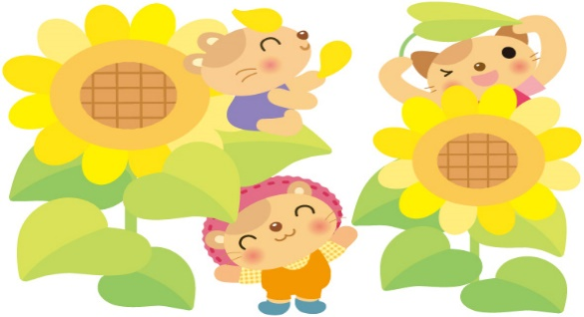
 |  |  |  |  |  |  |  |  |  |  |  |  |  |  |  | 〔イベント参加方法〕

 |  |  |  |  |  |  |  |  |  |  |  |  |  |  |  | ● | 電話で予約して下さい
 |  |  |  |  |  |  |  |  |  |  |  |  |  |  |  |  | （イベント公表時から受け付け開始）
 |  |  |  |  |  |  |  |  |  |  |  |  |  |  |  | ● | 毎月のイベント予約は15組まで
 |  |  |  |  |  |  |  |  |  |  |  |  |  |  |  | ● | ２つ以上のイベント予約は可能です
 |  |  |  |  |  |  |  |  |  |  |  |  |  |  |  | ● | 15組を超した場合はキャンセル待ちとして
 |  |  |  |  |  |  |  |  |  |  |  |  |  |  |  |  | 対応させていただきます

